Sheet1
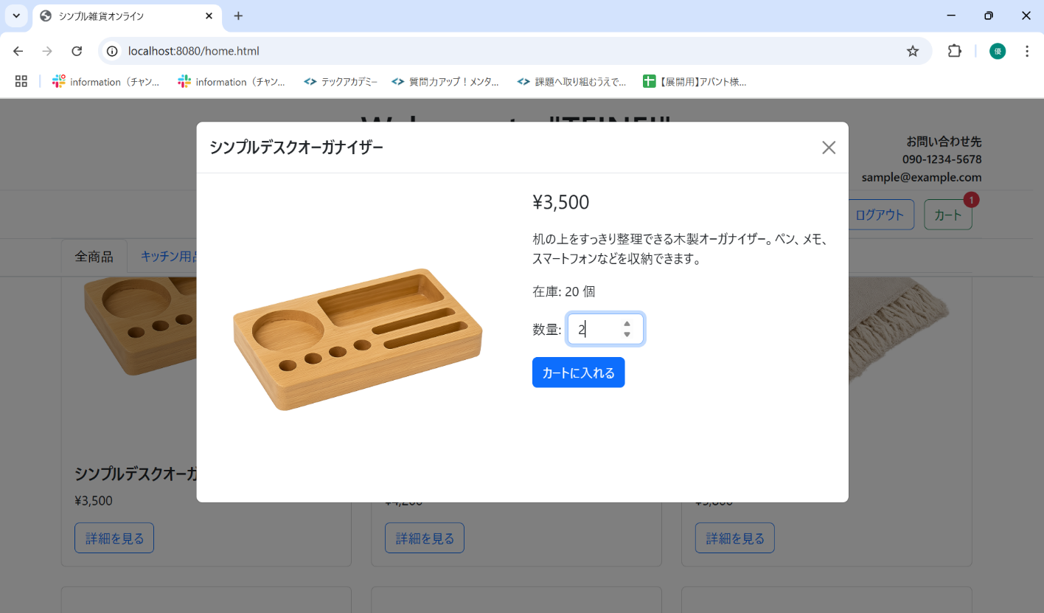
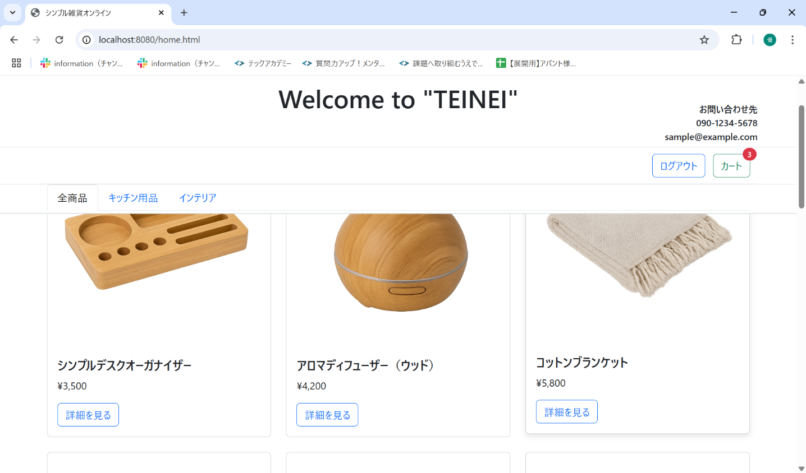
No. | テスト対象 | テスト種別 | 目的/観点 | 前提条件 | 操作手順 | 期待結果
ST-C-003 | カート追加 | 機能 | 同じ商品を複数回カートに追加した場合、数量が加算されるか | シンプルデスクオーガナイザーを1個カートに追加済み (カートバッジ=1) | 1. シンプルデスクオーガナイザーの詳細モーダルを表示する。 2. 数量「2」で「カートに入れる」ボタンをクリックする。 | 1. 「商品をカートに追加しました」アラートが表示されること。 2. モーダルが閉じること。 3. カートアイコンのバッジの数字が「3」 (1+2) になること。

